Velocidade
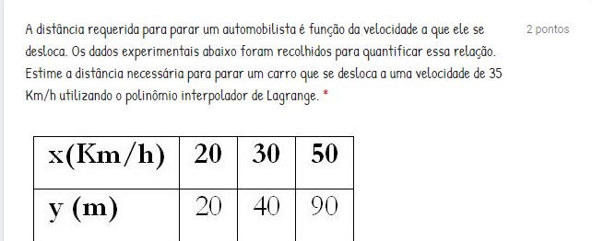
 |  |  | F(x) = |  | 35
 | x | F(x)
X0 | 20 | 20 |  | L0 | -75 | Result
X1 | 30 | 40 |  |  | 300 | -0.25
X2 | 50 | 90 |  | L1 | -225 | Result
 |  |  |  |  | -200 | 1.125
 |  |  |  | L2 | 75 | Result
 |  |  |  |  | 600 | 0.125

 |  |  |  | P(x) | 51.25

Polinomio
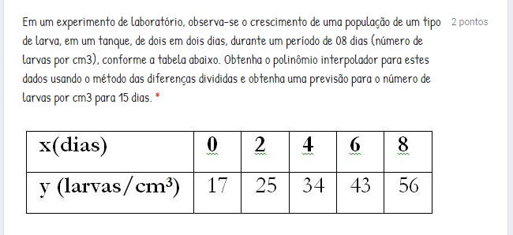
x | f(x) | x | d0 | d1 | d2 | d3 | d4 | x | p(x)
0 | 17 | 0 | 17 |  |  |  |  | 15 | 308.0546875
2 | 25 |  |  | 4
4 | 34 | 2 | 25 |  | 0.125
6 | 43 |  |  | 4.5 |  | -0.020833333333
8 | 56 | 4 | 34 |  | 0 |  | 0.013020833333
 |  |  |  | 4.5 |  | 0.083333333333
 |  | 6 | 43 |  | 0.5
 |  |  |  | 6.5
 |  | 8 | 56

